1 Systemöversikt
Informationsklassning: |  | [Systemnamn, systemgrupp]

Datum: | [Datum]

Klassningsdokumentation |  |  | Systemöversikt

Diarienummer: |  |  | Systembeskrivning | [Kort beskrivning av systemet och dess uppgift
 |  |  | Systemägare | [Namn och befattning]
Klassning genomförd av: |  | [Deltagare 1] - Analysledare | Systemansvarig | [Namn och befattning]
 |  | [Deltagare 2] | Integrationer | [Kopplade system och applikationer]. Alla system som behandlar personuppgifter ska ha funktioner för inbyggt integritetsskydd, s.k. privacy by design och privacy by default
 |  | [Deltagare 3] | Lagringsytor | [T.ex. databaser och filmappar]
 |  | [Deltagare 4] | Manuella rutiner | [T.ex. pappersakter, utskrifter]
Informationssäkerhet
Konfidentialitet (K): Vad kan konsekvenserna bli ifall obehöriga får åtkomst till uppgifterna?
Riktighet (R): Vad kan konsekvenserna bli ifall uppgifterna är felaktiga eller inaktuella?
Tillgänglighet (T): Vad kan konsekvenserna bli ifall någon (som är behörig) inte får tillgång till uppgifterna? .
 |  | [Deltagare 5]

Klassningsresultat: |  | Konfidentialitet
 |  | Riktighet
 |  | Tillgänglighet

Varje informationsbehandling ska klassas. Konceptet här är ”högst vinner”, det vill säga där varje informationsbehandling blir olika klassad så ska det värde som är högst vara det som styr val av säkerhetsåtgärder.
Klassningen kan justeras högre (men ej lägre) om det motiveras t.ex. av ackumulering av uppgifter (ökad volym av samma typ av uppgifter) eller om system som avses att användas är integrerat med andra systems informationsbehandlingar som har högre klassningsresultat.
GDPR: skydd av enskilda personers integritet genom säker behandling av personuppgifter
Enligt GDPR är känsliga personuppgifter sådana som avslöjar ras eller etniskt ursprung, politiska åsikter, religiös eller filosofisk övertygelse, medlemskap i fackförening samt personuppgifter som rör hälsa eller sexualliv, genetiska eller biometriska uppgifter. Uppgifter om hälsa kan vara till exempel sjukfrånvaro, graviditet och läkarbesök.
Även om en uppgift inte klassas som en känslig uppgift kan den ändå vara en integritetskänslig/särskilt skyddsvärd personuppgift. Det kan till exempel vara fråga om löneuppgifter, uppgifter om lagöverträdelser, värderande uppgifter som till exempel uppgifter från utvecklingssamtal, uppgifter om resultat från personlighetstester eller personlighetsprofiler, information som rör någons privata sfär eller uppgifter om sociala förhållanden. Personnummer anses vara särskilt skyddsvärda personuppgifter.
Eftersom varje uppgift som direkt eller indirekt kan kopplas till en levande person anses vara en personuppgift används begreppet vanliga personuppgifter för att beskriva sådana uppgifter som vare sig är känsliga eller integritetskänsliga/särskilt skyddsvärda personuppgifter.

3 Konfidentialitet
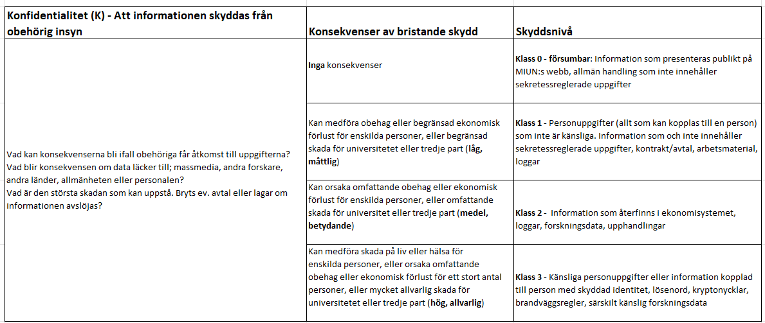

4 Riktighet
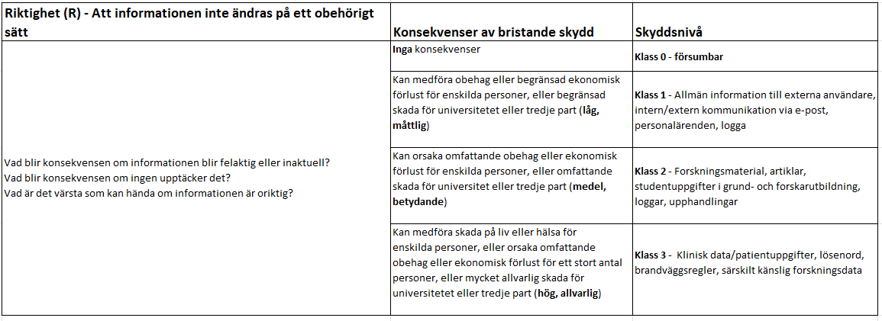

6 Ex. informationsbehandling
Exempel hur informationsklassificering, RSA och dataskyddsförordningen hänger ihop för att bestämma säkerhetsåtgärd för en informationsbehandling och dess ingående uppgifter

